使い方
【次期で利用できるようにするために】
 |  |  |  |  | ⑤ | 目標の設定
① | 「期」シートを選択

 |  |  |  |  |  | 「支援効果集計」シートを選択
② | 年を変更する

 |  |  |  | 2021 ⇒ 2022 |  |  |  | 目標欄に入力

③ | 営業しない日は3列目をDeleteキーで消す
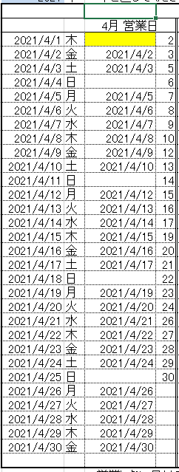

 |  |  | 4/1はキックオフの為
 |  |  | 出勤はするが、営業はしない日

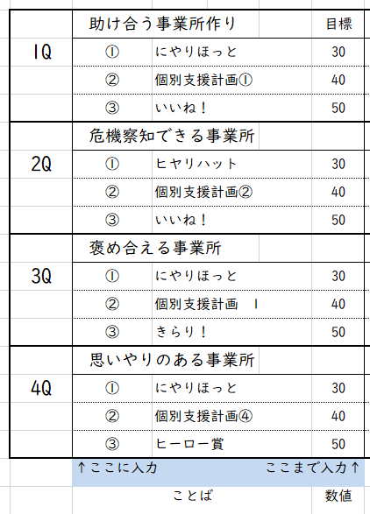
 |  |  |  |  |  |  | 事業所目標

④ | シート名を変更する | R3.4 ⇒ R4.4

支援効果集計
 |  |  |  | D1 | C31 | Ｅ31 | G31 | I31 |  | M31 | ＢＡ5 | ＢＣ5 | ＢＥ5 | BL7 | BN7 | BP7 | ＢＡ35 | ＢＣ35 | ＢＥ35 | BL37 | BN37 | BP37
B1 | 4半期 達成率 |  | 目標 | 平均 利用 目標 | 稼働 日数 | 利用 予定 | 利用 実績 | 出席率 | 達成率 | 平均 実績 | AV1 | （第1週） |  | BG1 | （第２週） |  | AV27 | （第3週） |  | BG27 | （第4週）
 |  |  |  |  |  |  |  |  |  |  | 平均 実績数 | 出席率 | 振替 追加率 | 平均 実績数 | 出席率 | 振替 追加率 | 平均 実績数 | 出席率 | 振替 追加率 | 平均 実績数 | 出席率 | 振替 追加率
 | 0.00% | 2021-04-01 | 300 | 12.00 | 25 | 0 | 0 | 0.00% | 0.00% | 0.00
1Q |  | 2021-05-01 | 300 | 13.04 | 23 | 0 | 0 | 0.00% | 0.00% | 0.00
 |  | 2021-06-01 | 300 | 11.54 | 26 | 0 | 0 | 0.00% | 0.00% | 0.00
 | 0.00% | 2021-07-01 | 300 | 11.11 | 27 | 0 | 0 | 0.00% | 0.00% | 0.00
2Q |  | 2021-08-01 | 300 | 11.54 | 26 | 0 | 0 | 0.00% | 0.00% | 0.00
 |  | 2021-09-01 | 300 | 11.54 | 26 | 0 | 0 | 0.00% | 0.00% | 0.00
 | 0.00% | 2021-10-01 | 300 | 11.54 | 26 | 0 | 0 | 0.00% | 0.00% | 0.00
3Q |  | 2021-11-01 | 300 | 11.54 | 26 | 0 | 0 | 0.00% | 0.00% | 0.00
 |  | 2021-12-01 | 300 | 12.50 | 24 | 0 | 0 | 0.00% | 0.00% | 0.00
 | 0.00% | 2022-01-01 | 300 | 12.50 | 24 | 0 | 0 | 0.00% | 0.00% | 0.00
4Q |  | 2022-02-01 | 314 | 13.08 | 24 | 0 | 0 | 0.00% | 0.00% | 0.00
 |  | 2022-03-01 | 300 | 11.11 | 27 | 0 | 0 | 0.00% | 0.00% | 0.00
 |  |  |  |  |  |  |  |  |  |  |  |  |  |  |  |  |  |  | Ｒ39 | Ｖ39 | Ｙ39 | ＡＢ39 | Ｒ42
 |  |  |  |  |  |  |  |  |  |  |  |  |  |  |  |  |  | リスタート
 | 助け合う事業所作り |  |  |  | 目標 | 達成 | 達成率 | R3.4 | 達成率 | R3.5 | 達成率 累計 | R3.6 | 達成率 累計 | 合計達成件数 |  |  |  |  | 報告 | 改善 | 途中 | 未着手 |  |  | R3.4 | R3.5 | R3.6
1Q | ① | にやりほっと |  |  | 30 | 13 | 43.3% | 0 | 0.0% | 5 | 16.7% | 8 | 43.3% | 計 | 13 | 件 | L38 | R3.4 | 0 | 0 | 0 | 0 | 0 | ③ | 0.0% | 6.0% | 20.0%
 | ② | 個別支援計画① |  |  | 40 | 12 | 30.0% | 0 | 0.0% | 7 | 17.5% | 5 | 30.0% | 計 | 12 | 件 | L40 | R3.5 | 0 | 0 | 0 | 0 | 0 | ② | 0.0% | 17.5% | 12.5%
 | ③ | いいね！ |  |  | 50 | 13 | 26.0% | 0 | 0.0% | 3 | 6.0% | 10 | 26.0% | 計 | 13 | 件 | L42 | R3.6 | 0 | 0 | 0 | 0 | 0 | ① | 0.0% | 16.7% | 26.7%
 | 危機察知できる事業所 |  |  |  |  |  |  | R3.7 |  | R3.8 |  | R3.9 |  |  |  |  |  |  |  |  |  |  |  |  | R3.7 | R3.8 | R3.9
2Q | ① | ヒヤリハット |  |  | 30 | 35 | 116.7% | 5 | 16.7% | 20 | 83.3% | 10 | 116.7% | 計 | 35 | 件 | L38 | R3.7 | 0 | 0 | 0 | 0 | 0 | ③ | 10.0% | 20.0% | 10.0%
 | ② | 個別支援計画② |  |  | 40 | 26 | 65.0% | 10 | 25.0% | 5 | 37.5% | 11 | 65.0% | 計 | 26 | 件 | L40 | R3.8 | 0 | 0 | 0 | 0 | 0 | ② | 25.0% | 12.5% | 27.5%
 | ③ | いいね！ |  |  | 50 | 20 | 40.0% | 5 | 10.0% | 10 | 30.0% | 5 | 40.0% | 計 | 20 | 件 | L42 | R3.9 | 0 | 0 | 0 | 0 | 0 | ① | 16.7% | 66.7% | 33.3%
 | 褒め合える事業所 |  |  |  |  |  |  | R3.10 |  | R3.11 |  | R3.12 |  |  |  |  |  |  |  |  |  |  |  |  | R3.10 | R3.11 | R3.12
3Q | ① | にやりほっと |  |  | 30 | 30 | 100.0% | 10 | 33.3% | 10 | 66.7% | 10 | 100.0% | 計 | 30 | 件 | L38 | R3.10 | 0 | 0 | 0 | 0 | 0 | ③ | 40.0% | 40.0% | 40.0%
 | ② | 個別支援計画 1 |  |  | 40 | 30 | 75.0% | 15 | 37.5% | 0 | 37.5% | 15 | 75.0% | 計 | 30 | 件 | L40 | R3.11 | 0 | 0 | 0 | 0 | 0 | ② | 37.5% | 0.0% | 37.5%
 | ③ | きらり！ |  |  | 50 | 60 | 120.0% | 20 | 40.0% | 20 | 80.0% | 20 | 120.0% | 計 | 60 | 件 | L42 | R3.12 | 0 | 0 | 0 | 0 | 0 | ① | 33.3% | 33.3% | 33.3%
 | 思いやりのある事業所 |  |  |  |  |  |  | R4.1 |  | R4.2 |  | R4.3 |  |  |  |  |  |  |  |  |  |  |  |  | R4.1 | R4.2 | R4.3
4Q | ① | にやりほっと |  |  | 30 | 30 | 100.0% | 10 | 33.3% | 10 | 66.7% | 10 | 100.0% | 計 | 30 | 件 | L38 | R4.1 | 0 | 0 | 0 | 0 | 0 | ③ | 40.0% | 40.0% | 40.0%
 | ② | 個別支援計画④ |  |  | 40 | 38 | 95.0% | 8 | 20.0% | 15 | 57.5% | 15 | 95.0% | 計 | 38 | 件 | L40 | R4.2 | 0 | 0 | 0 | 0 | 0 | ② | 20.0% | 37.5% | 37.5%
 | ③ | ヒーロー賞 |  |  | 50 | 60 | 120.0% | 20 | 40.0% | 20 | 80.0% | 20 | 120.0% | 計 | 60 | 件 | L42 | R4.3 | 0 | 0 | 0 | 0 | 0 | ① | 33.3% | 33.3% | 33.3%
 | ↑ここに入力 |  |  |  | ここまで入力↑ |  |  | →ここからは自動計算 |  |  |  |  |  |  |  |  |  |  |  |  |  |  | ↑この欄は印刷されません。
 | ことば |  |  |  | 数値

